課題4-5エビデンス
１．SELECT
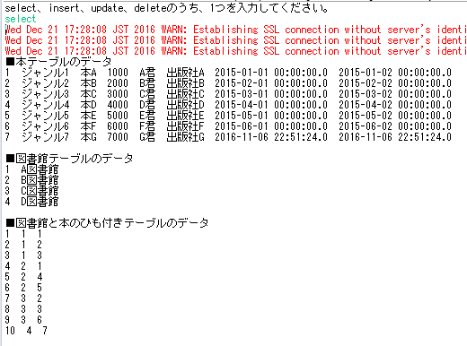

 | ■本テーブルのデータ

 | ■図書館テーブルのデータ
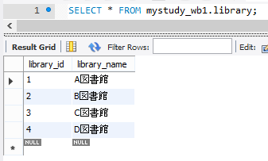

 | ■図書館と本のひも付きテーブルのデータ
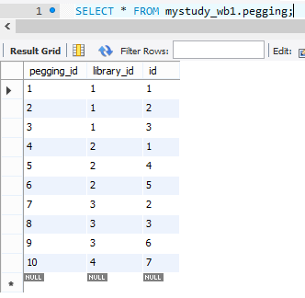

２．INSERT
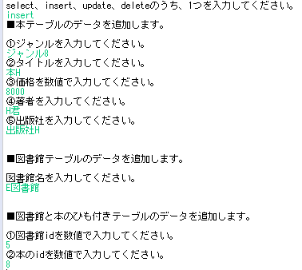

 | ■本テーブルのデータ
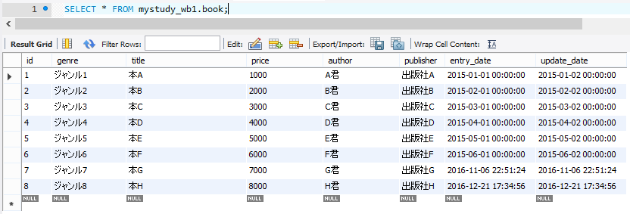

 | ■図書館テーブルのデータ
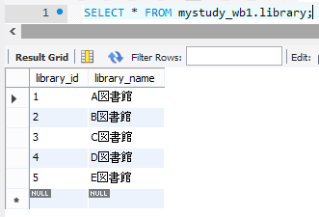

 | ■図書館と本のひも付きテーブルのデータ
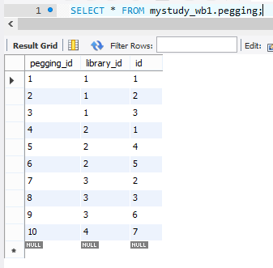

3．UPDATE

4．DELETE

